Authentification
INT48 Staci API Visibilty

Assurer de pointer sur l'environnement UAT API Visibility pour s'authentifier ( modifier sur les deux Post ) |  |  | Cet APi fait appel au service Inventory Visibility, l'authentification s'effectue en deux temps.
 | Etape | Type

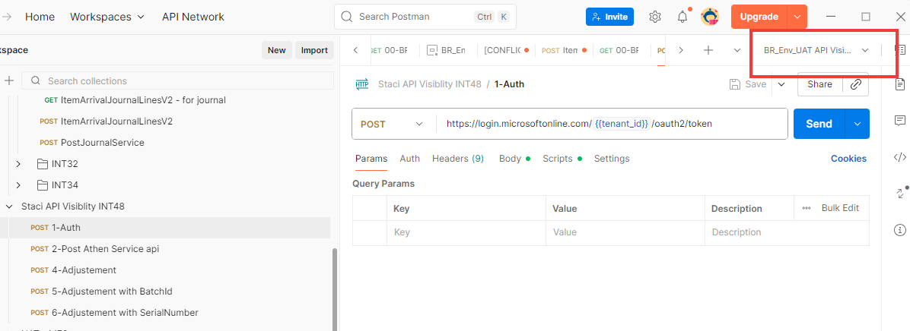
 | Etape 1 | POST | Authentification

 | Etape 2 | POST | Post Athen Service Api

 | Etape 3 | POST | Fournir le détails de l' ajustement

 |  |  | Les Post 4 et 5 sont des exemples avec un article géré au numéros de lot et un autre géré au numéros de série

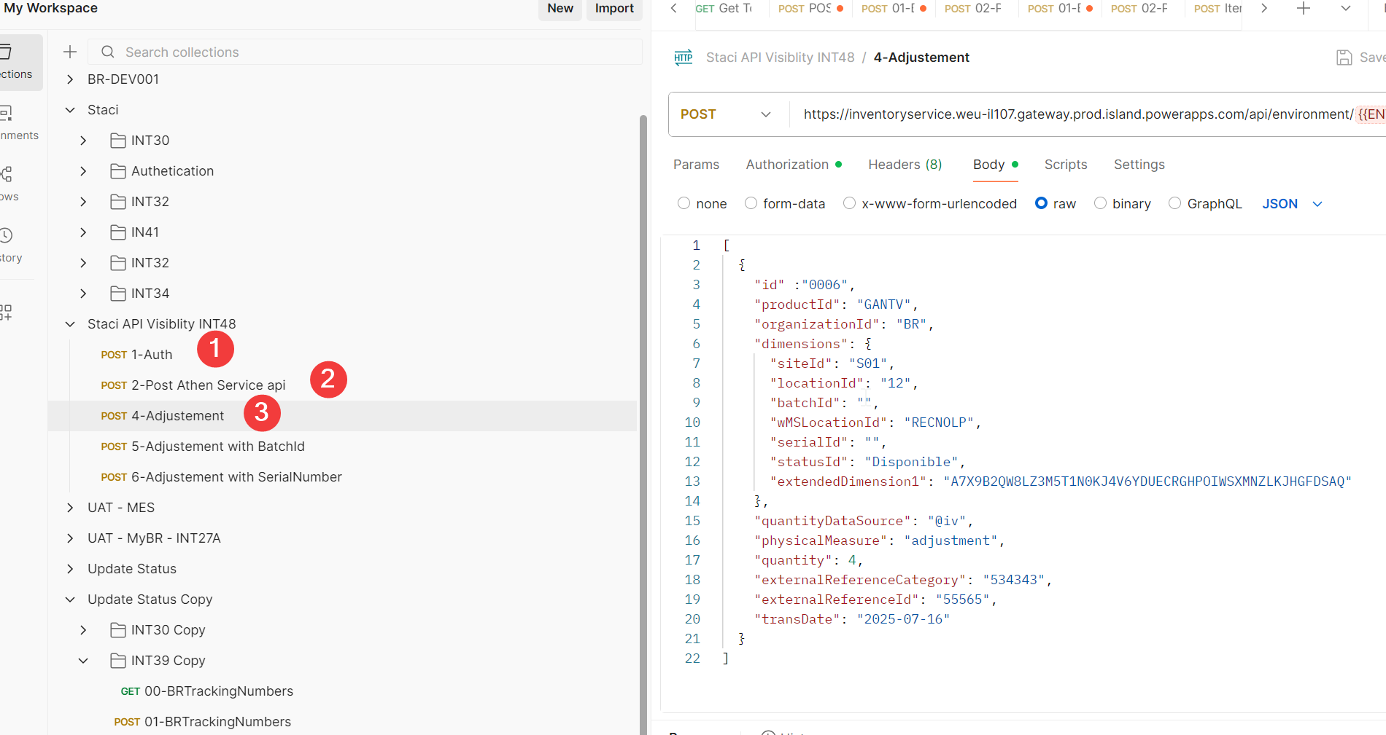

Environnement UAT Inventory Vibility.
Attention pour la production, ces informations seront à modifier

